IRCA_vertical
Punto | Unidades | Pozo UN - Ene | Rio Amazonas - Ene | NUMAE - Ene
Mes | mes | Enero | Enero | Enero
Turbiedad | UNT | 1.74 | 512 | 0.96
Color Aparente | UPC | 10 | 100 | 9
pH | Unidades | 6.15 | 7.84 | 5.35
Conductividad Específica | µS/cm 25oC | 39.4 | 168.9 | 69.0
Alcalinidad total | mg/L CaCO3 | 18 | 73 | 6
Acidez total | mg/L CaCO3 | 6 | 2.5 | 16
Dureza total | mg/L CaCO3 | 10 | 80 | 7
Dureza Cálcica | mg/L CaCO3 | 2.5 | 60 | 2.5
Dureza Magnésica | mg/L CaCO3 | 8 | 20 | 7
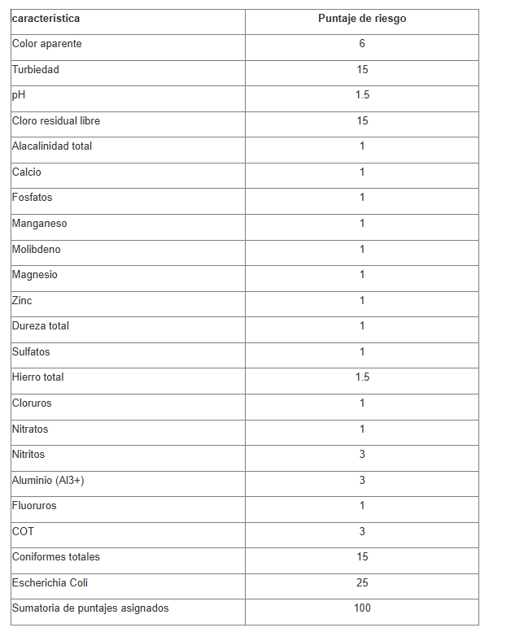
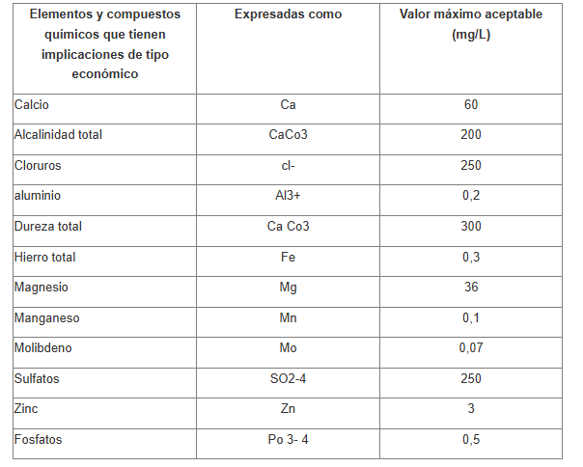
Calcio por titulación | mg/L Ca | 1 | 24 | 0
Magnesio | mg/L Mg | 2 | 5 | 2
Hierro | mg/L Fe +3 | 0.05 | 4.6 | 0.05
Manganeso | mg/L Mn +7 | 0.025 | 0.35 | 0.05
Carbono Orgánico Total | mg/L C | 0.5 | 4.16 | 0.5
Zinc | mg/L Zn | 0.025 | 0.025 | 0.025
Fluoruros | mg/L F- | 0.03 | 0.1 | 0.01
Nitritos | mg/L N- NO2 - | 0.05 | 0.05 | 0.05
Nitratos | mg/L N- NO3 - | 0.8 | 1.6 | 19.2
Cloruros | mg/L Cl - | 0.2 | 5.3 | 15.0
Sulfatos | mg/L SO4 = | 0.2 | 13.0 | 0.5
Ortofosfatos | mg/L-PO4-3 | 0.3 | 0.3 | 0.1
SólidosTotales | mg/L | 53 | 754 | 54
Sólidos Suspendidos Totales | mg/L | 2.5 | 605 | 2.5
Coliformes totales | NMP/100 mL | - | 1700 | 9
E. coli | NMP/100 mL | - | 1100 | 9
IRCA | - | 3.61 | 69.36 | 50.36
Riesgo de Consumo humano | - | Sin Riesgo | Alto | Alto

Hoja1
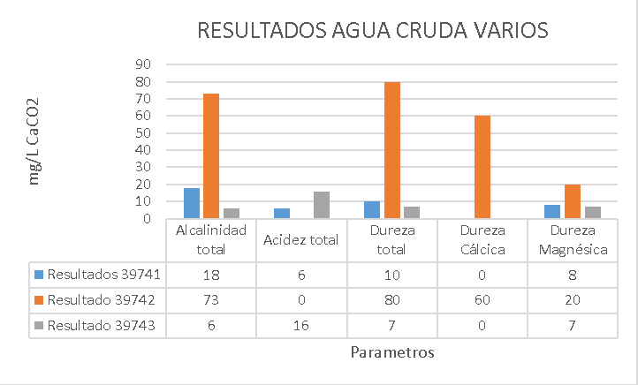
RESULTADOS 39741
 | Parámetro | Unidades | Método | Fecha de Análisis | Resultado
 | Turbiedad | UNT | SM 2130 B | 2026-01-29 | 1.74
 | Color Aparente | UPC | SM 2120 B | 2026-01-29 | 10
 | pH | Unidades | SM 4500 H+B | 2026-01-29 | 6.15
 | Conductividad Específica | µS/cm 25oC | SM 2510 B | 2026-01-29 | 39.4
 | Alcalinidad total | mg/L CaCO3 | SM 2320 (Indicador) | 2026-01-29 | 18
 | Acidez total | mg/L CaCO3 | SM 2310 B | 2026-01-29 | 6
 | Dureza total | mg/L CaCO3 | SM 2340 C | 2026-02-04 | 10
 | Dureza Cálcica | mg/L CaCO3 | SM 3500-Ca,B | 2026-02-04 | <5
 | Dureza Magnésica | mg/L CaCO3 | SM 3500-Mg,B | 2026-02-04 | 8
 | Calcio por titulación | mg/L Ca | SM 3500-Ca,B | 2026-02-04 | 1
 | Magnesio | mg/L Mg | SM 3500-Mg,B | 2026-02-04 | 2
 | Hierro | mg/L Fe +3 | SM 3111 B | 2026-02-10 | <0,1
 | Manganeso | mg/L Mn +7 | SM 3111 B | 2026-02-10 | <0,05
 | Carbono Orgánico Total | mg/L C | SM 5310 B | 2026-02-10 | <1
 | Zinc | mg/L Zn | SM 3111 B | 2026-02-04 | <0,05
 | Fluoruros | mg/L F- | SM 4110 B | 2026-01-30 | 0.03
 | Nitritos | mg/L N- NO2 - | SM 4110 B | 2026-01-30 | <0,1
 | Nitratos | mg/L N- NO3 - | SM 4110 B | 2026-01-30 | 0.8
 | Cloruros | mg/L Cl - | SM 4110B | 2026-01-30 | 0.2
 | Sulfatos | mg/L SO4 = | SM 4110B | 2026-01-30 | 0.2
 | Ortofosfatos | mg/L-PO4-3 | SM 4110 B | 2026-01-30 | 0.3
 | SólidosTotales | mg/L | SM 2540 B | 2026-01-30 | 53
 | Sólidos Suspendidos Totales | mg/L | SM 2540 D | 2026-01-30 | <5

RESULTADOS 39742
 | Parámetro | Unidades | Método | Fecha de Análisis | Resultado
 | Turbiedad | UNT | SM 2130 B | 2026-01-29 | 512
 | Color Aparente | UPC | SM 2120 B | 2026-01-29 | >100
 | pH | Unidades | SM 4500 H+B | 2026-01-29 | 7.84
 | Conductividad Específica | µS/cm 25oC | SM 2510 B | 2026-01-29 | 168.9
 | Alcalinidad total | mg/L CaCO3 | SM 2320 (Indicador) | 2026-01-29 | 73
 | Acidez total | mg/L CaCO3 | SM 2310 B | 2026-01-29 | <5
 | Dureza total | mg/L CaCO3 | SM 2340 C | 2026-02-04 | 80
 | Dureza Cálcica | mg/L CaCO3 | SM 3500-Ca,B | 2026-02-04 | 60
 | Dureza Magnésica | mg/L CaCO3 | SM 3500-Mg,B | 2026-02-04 | 20
 | Calcio por titulación | mg/L Ca | SM 3500-Ca,B | 2026-02-04 | 24
 | Magnesio | mg/L Mg | SM 3500-Mg,B | 2026-02-04 | 5
 | Hierro | mg/L Fe +3 | SM 3111 B | 2026-02-10 | 4.6
 | Manganeso | mg/L Mn +7 | SM 3111 B | 2026-02-10 | 0.35
 | Carbono Orgánico Total | mg/L C | SM 5310 B | 2026-02-10 | 4.16
 | Zinc | mg/L Zn | SM 3111 B | 2026-02-04 | <0,05
 | Fluoruros | mg/L F- | SM 4110 B | 2026-02-04 | 0.1
 | Nitritos | mg/L N- NO2 - | SM 4110 B | 2026-02-04 | <0,1
 | Nitratos | mg/L N- NO3 - | SM 4110 B | 2026-02-04 | 1.6
 | Cloruros | mg/L Cl - | SM 4110B | 2026-02-04 | 5.3
 | Sulfatos | mg/L SO4 = | SM 4110B | 2026-02-04 | 13.0
 | Ortofosfatos | mg/L-PO4-3 | SM 4110 B | 2026-02-04 | 0.3
 | SólidosTotales | mg/L | SM 2540 B | 2026-01-30 | 754
 | Sólidos Suspendidos Totales | mg/L | SM 2540 D | 2026-01-30 | 605
 | Coliformes totales | NMP/100 mL | SM 9221 C | 2026-01-29 | 1,7 x 103
 | E. coli | NMP/100 mL | SM 9221 C | 2026-01-29 | 1,1 x 103

RESULTADOS 39743
 | Parámetro | Unidades | Método | Fecha de Análisis | Resultado
 | Turbiedad | UNT | SM 2130 B | 2026-01-29 | 0.96
 | Color Aparente | UPC | SM 2120 B | 2026-01-29 | 9
 | pH | Unidades | SM 4500 H+B | 2026-01-29 | 5.35
 | Conductividad Específica | µS/cm 25oC | SM 2510 B | 2026-01-29 | 69.0
 | Alcalinidad total | mg/L CaCO3 | SM 2320 (Indicador) | 2026-01-29 | 6
 | Acidez total | mg/L CaCO3 | SM 2310 B | 2026-01-29 | 16
 | Dureza total | mg/L CaCO3 | SM 2340 C | 2026-02-04 | 7
 | Dureza Cálcica | mg/L CaCO3 | SM 3500-Ca,B | 2026-02-04 | <5
 | Dureza Magnésica | mg/L CaCO3 | SM 3500-Mg,B | 2026-02-04 | 7
 | Calcio por titulación | mg/L Ca | SM 3500-Ca,B | 2026-02-04 | 0
 | Magnesio | mg/L Mg | SM 3500-Mg,B | 2026-02-04 | 2
 | Hierro | mg/L Fe +3 | SM 3111 B | 2026-02-10 | <0,1
 | Manganeso | mg/L Mn +7 | SM 3111 B | 2026-02-10 | 0.05
 | Carbono Orgánico Total | mg/L C | SM 5310 B | 2026-02-10 | <1
 | Zinc | mg/L Zn | SM 3111 B | 2026-02-04 | <0,05
 | Fluoruros | mg/L F- | SM 4110 B | 2026-02-04 | <0,02
 | Nitritos | mg/L N- NO2 - | SM 4110 B | 2026-02-04 | <0,1
 | Nitratos | mg/L N- NO3 - | SM 4110 B | 2026-02-04 | 19.2
 | Cloruros | mg/L Cl - | SM 4110B | 2026-02-04 | 15.0
 | Sulfatos | mg/L SO4 = | SM 4110B | 2026-02-04 | 0.5
 | Ortofosfatos | mg/L-PO4-3 | SM 4110 B | 2026-02-04 | <0,2
 | SólidosTotales | mg/L | SM 2540 B | 2026-01-30 | 54
 | Sólidos Suspendidos Totales | mg/L | SM 2540 D | 2026-01-30 | <5
 | Coliformes totales | NMP/100 mL | SM 9221 C | 2026-01-29 | <18
 | E. coli | NMP/100 mL | SM 9221 C | 2026-01-29 | <18

